1
仕様標準 |  |  | 名称：オフセットベルトバリ対策 |  |  |  |  |  |  | №：G-001

 |  |  |  |  |  |  |  |  |  | ページ：1/2

 | 【目的】
 | ベルトは射出圧が高く、入れ子に少しでも隙があるとバリが発生してしまう
 | 特にオフセットベルトは入れ子がベースから大きく飛び出しており、飛び出した入れ子が射出圧に負け
 | 開き、隙が出来てしまう事で、バリ不具合が発生する
 | ベースから飛び出している入れ子をロッキングブロックで抑える事で入れ子の開きを防止する

 | 【適用範囲】
 | オフセットベルト(右図参照)
 | (増型の場合、過去に実績があるものはロッキングブロックを
 | 設置しなくても良い)
 | ※但し、取り数変更時は再検討必須

 | 【内容】
 | オフセットベルト型は凸側入れ子の天側端末(基準と反対側)に寄せブロックを設置
 | 凹側入れ子の天側端末(基準と反対側)に寄せブロック、凸側入れ子の飛び出し部位の押さえとして
 | ベースにロッキングブロック(コッタ)を設置する事

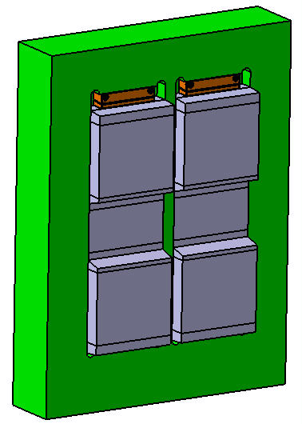

天
地
A
A
寄せブロック
この面を凹側に設置するロッキングブロックで押さえ
入れ子の開きを防止する
合わせ面には勾配を設ける事
(推奨：3～5°)
合わせ勾配を設ける事
(推奨：3～5°)
ボルト
寄せブロック
取り外し用タップ加工
 | 凸側
 |  |  |  |  |  | 【寄せブロック】

 |  |  |  |  |  | ≪寄せブロックは取り外し機構を設ける事≫
 |  |  |  |  |  | A-A断面

4 |  |  |  |  |  |  |  | 承認 | 審査 |  | 起案
3 |  |  |  |  |  |  |  | 2019-07-31 | 2019-07-31 |  | 2019-07-31
2
1
符号 |  | 改訂内容 |  | 改訂日 | 承認 |  | 作成
生産準備課
金型メーカー
海外拠点(DA,DAT,DAC,DAE,DAI,KATI)
製造部(生産1課、生産2課、金型保全課)
購買課
【配布先】
仕様標準は適用範囲が製品形状・金型構造に特化した標準の為、適用可否判断及び詳細不明の際は、上司に確認する事

2
仕様標準 |  |  | 名称：オフセットベルトバリ対策 | №：G-001

 |  |  |  | ページ：2/2

 | 凹側
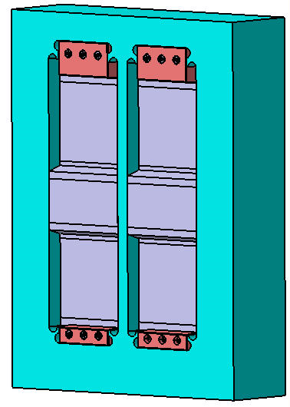
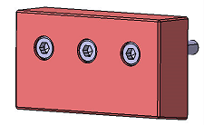
天
地
ロッキングブロック
ロッキングブロック
合わせ勾配を設ける事
(推奨：3～5°)
背面
背面
 |  | 【ロッキングブロック】

 | 【注意】
 | 成形時の圧力を受けても位置ズレしない方法で固定の事
 | (位置決めはロッキングブロックの背面とベースで行い、
 | ボルトのみでの位置決めはしない事)

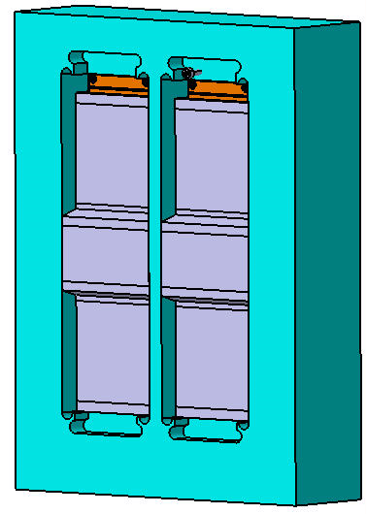
合わせ勾配を設ける事
(推奨：3～5°)
ボルト
寄せブロック
取り外し用タップ加工
天
地
寄せブロック
A
A
(ロッキングブロックを取り外した絵)

 |  | 【寄せブロック】

 |  | ≪寄せブロックは取り外し機構を設ける事≫
 |  | A-A断面

仕様標準は適用範囲が製品形状・金型構造に特化した標準の為、適用可否判断及び詳細不明の際は、上司に確認する事

